8월 업무
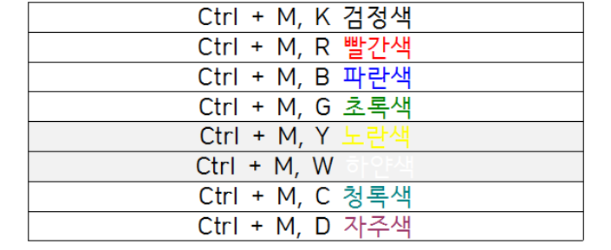
 | 가치삽시다.
 | 입점서류(사업자등록증, 소상공인 확인서, 영업허가증(신고증)

 | 시스템 발주 | 1. 소상공인 플랫폼 가치 삽시다 고도화 |  | V커머스
 |  | 2. 클라우드 솔루션 적용

 | 구독경제 -> 네이버, 카카오?
 | 애기 키트 | 전화
 |  | 전화는 0번 누르고 -> 수신번호
 |  | 당겨받기 **

2020-08-20

ERP 및 전자결재 -> 연동 | 나의 업무!!
 | 라이브 커머스
 | 신규 플랫폼 개발
wifi 비번? | 일요일 -> 라이브 커머스 지원 -> 방송에 맞게 상품 변경

ㅇ1.
인사팀 제출
등기사항부존재증명서
확인서
ㅇ2.
메가존 컨설팅 결과
시스템 방향성 작성

ㅇ3.
3시 메가존 회의

ㅇ4.
메가존 회의 결과 정리
제안요청서 작성?

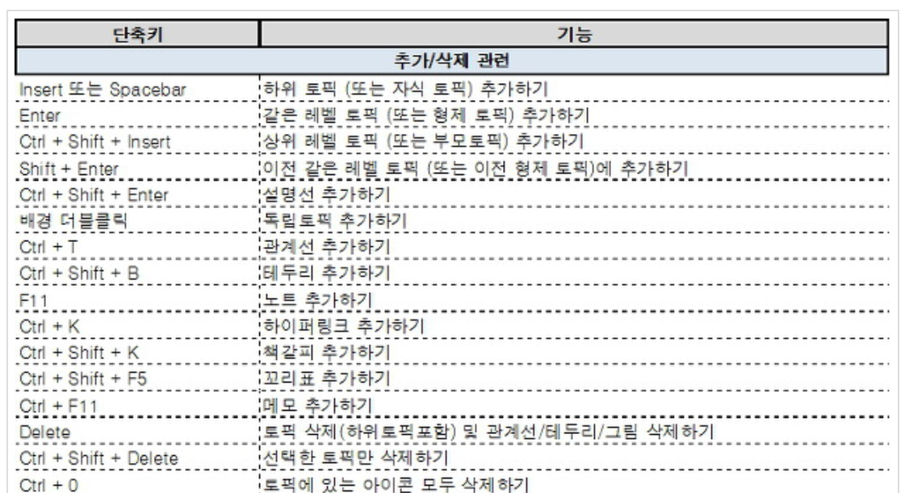
 | 한글 단축키 |  | 알마인드 단축키
 | 색상 변경

